问题部分
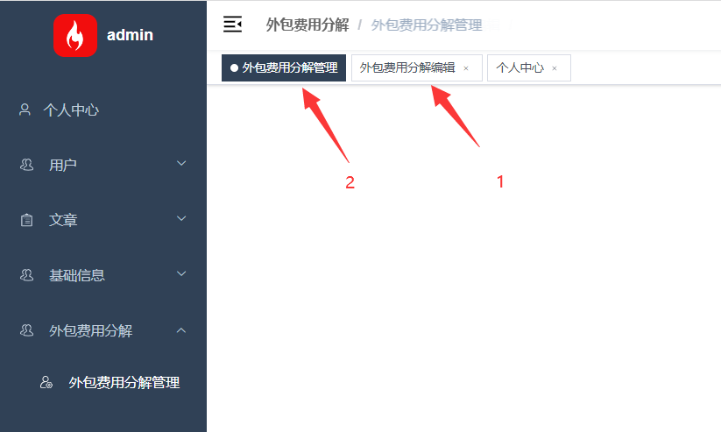
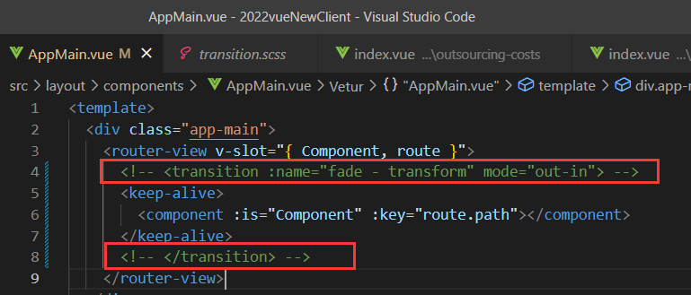
序号 | 问题 | 备注
1 | EXCEL导入的时候无法将角色一起导入，导致用户列表页面显示的角色信息异常，临时方法：导入用户后数据库删除

2 | 用户列表页面显示的角色如果超过行显示的记录数量就显示不全，是因为服务端返回的数据是包含角色的所有行明细，临时方法：将每页显示的行数大于每个用户的角色数量 | 问题已解决：将children逻辑放到服务端
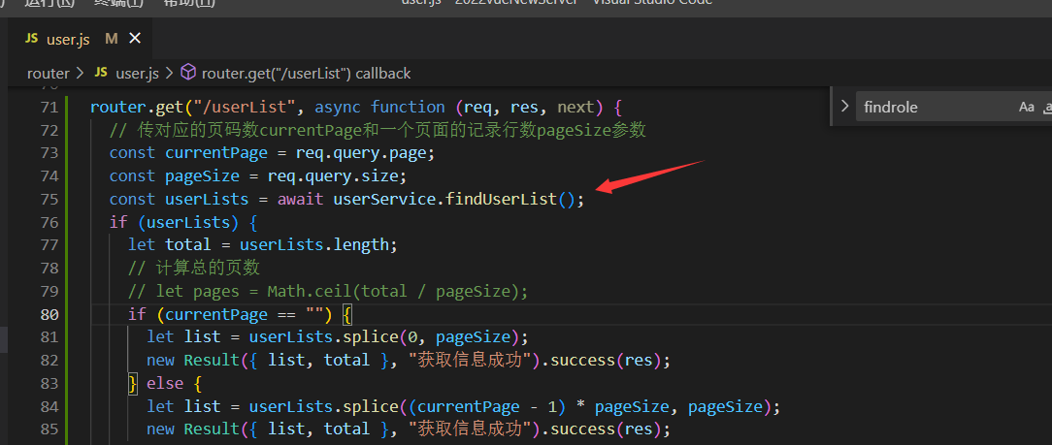

3 | 系统超时后会报token提示后显示空白，但是不会自动到登录页面，临时方法：删除token后刷新页面到登录页面

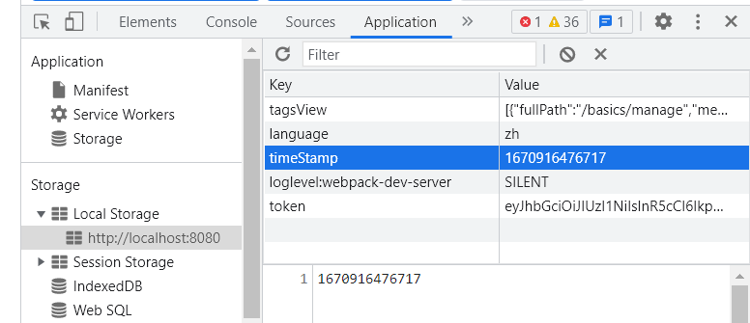

4 | 点击链接后上面会新增相同的页签，导致文章详情可以点2遍进行文章编辑，点第2遍文章编辑的时候就带不出文章信息
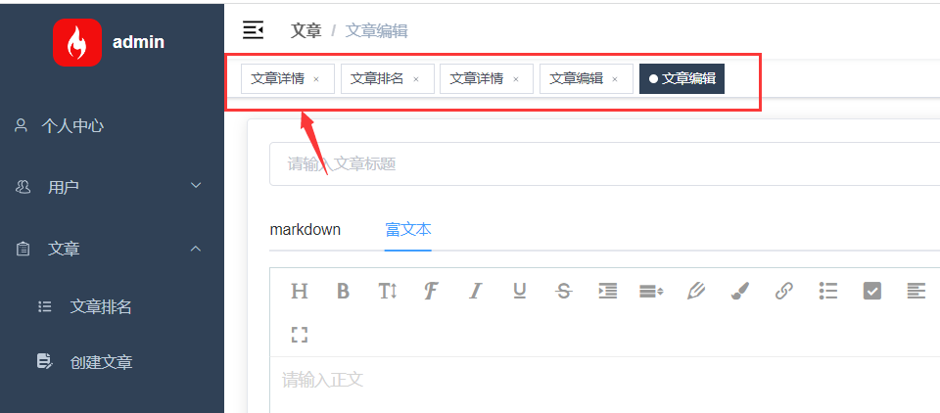

5 | 方框定义了长度，自适应屏幕不足
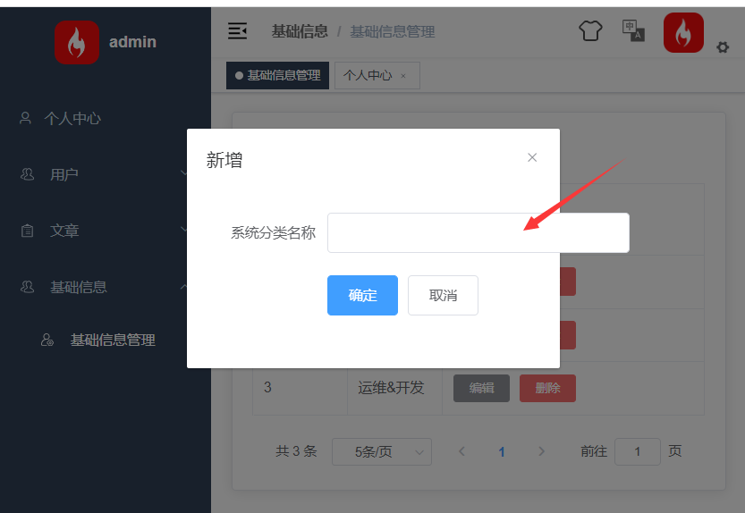

6 | 名称有重复的情况、将校验规则模块化，已实现
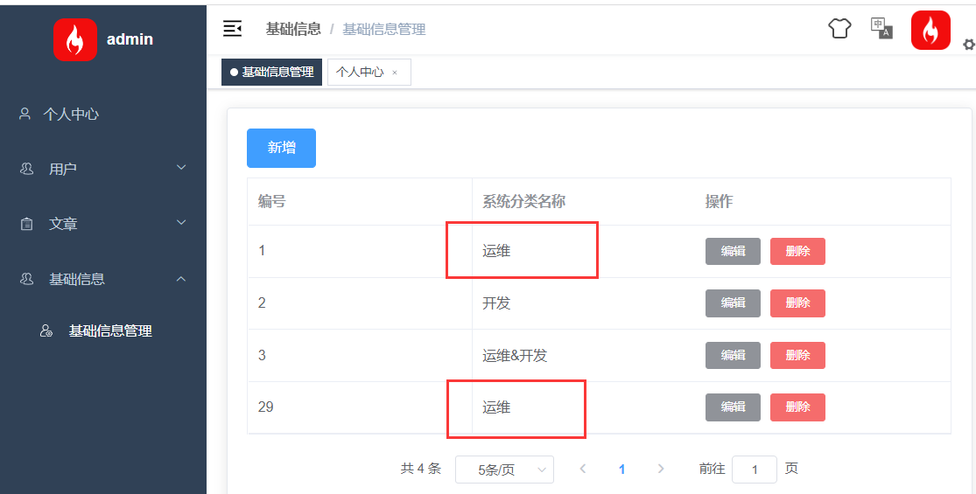

7 | 新增，如果为空系统报错
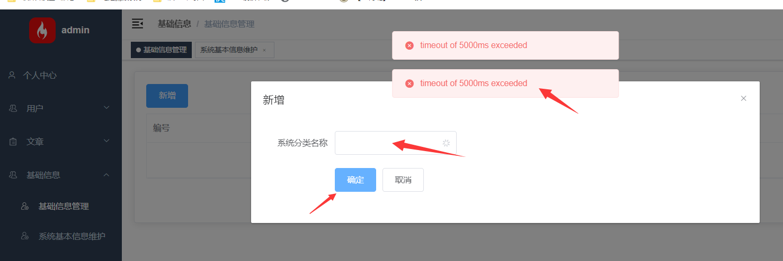

8 | el-descriptions的显示宽度样式需要变更

8 | 下拉显示有延迟

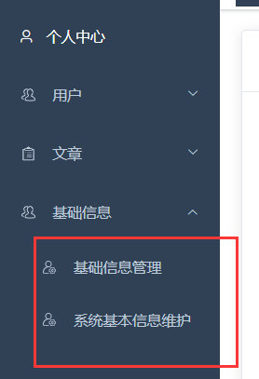

10 | 编辑页面无法到显示列表页面，显示为空（临时解决措施：将动画效果取消）

